数据库地址对照表
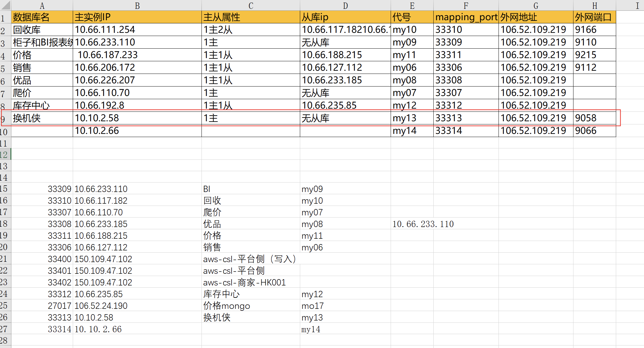
数据库名 | 主实例IP | 标准端口 | 主从属性 | 从库IP | 外部地址 | 外部端口 | 对外 | 端口
回收库 | 10.66.111.254 | 3306 | 1主2从 | 10.66.117.182 10.66.130.166 | 106.52.109.219 | 无 9166 | 106.52.109.219 | 9215
柜子和BI报表统计 | 10.66.233.110 | 3306 | 1主 | 无从库 | 106.52.109.219 | 9110 | 106.52.109.219 | 9166
价格 | 10.66.187.233 | 3306 | 1主1从 | 10.66.188.215 | 106.52.109.219 | 9215 | 106.52.109.219 | 9110
销售 | 10.66.206.172 | 3306 | 1主1从 | 10.66.127.112 | 106.52.109.219 | 9112 | 106.52.109.219 | 9112
优品 | 10.66.226.207 | 3306 | 1主1从 | 10.66.233.185 | 106.52.109.219
爬价 | 10.66.110.70 | 3306 | 1主 | 无从库 | 106.52.109.219
库存中心 | 10.66.192.8 | 3306 | 1主1从 | 10.66.235.85 | 106.52.109.219

